登録
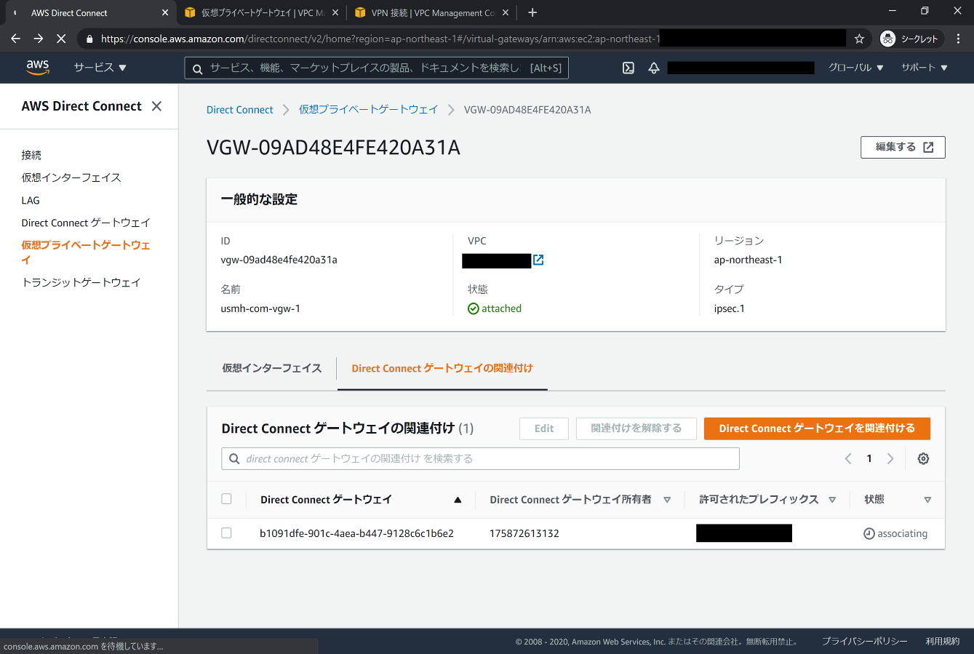
DirectConnect Gatewayでマルチアカウント関連付け手順書
 | ※「仮想プライベートゲートウェイ」を作成済の場合は項番8から実施。
 | １．AWSマネージメントコンソールに対象アカウントでログインし、「サービス」から「Direct Connect」を選択します。

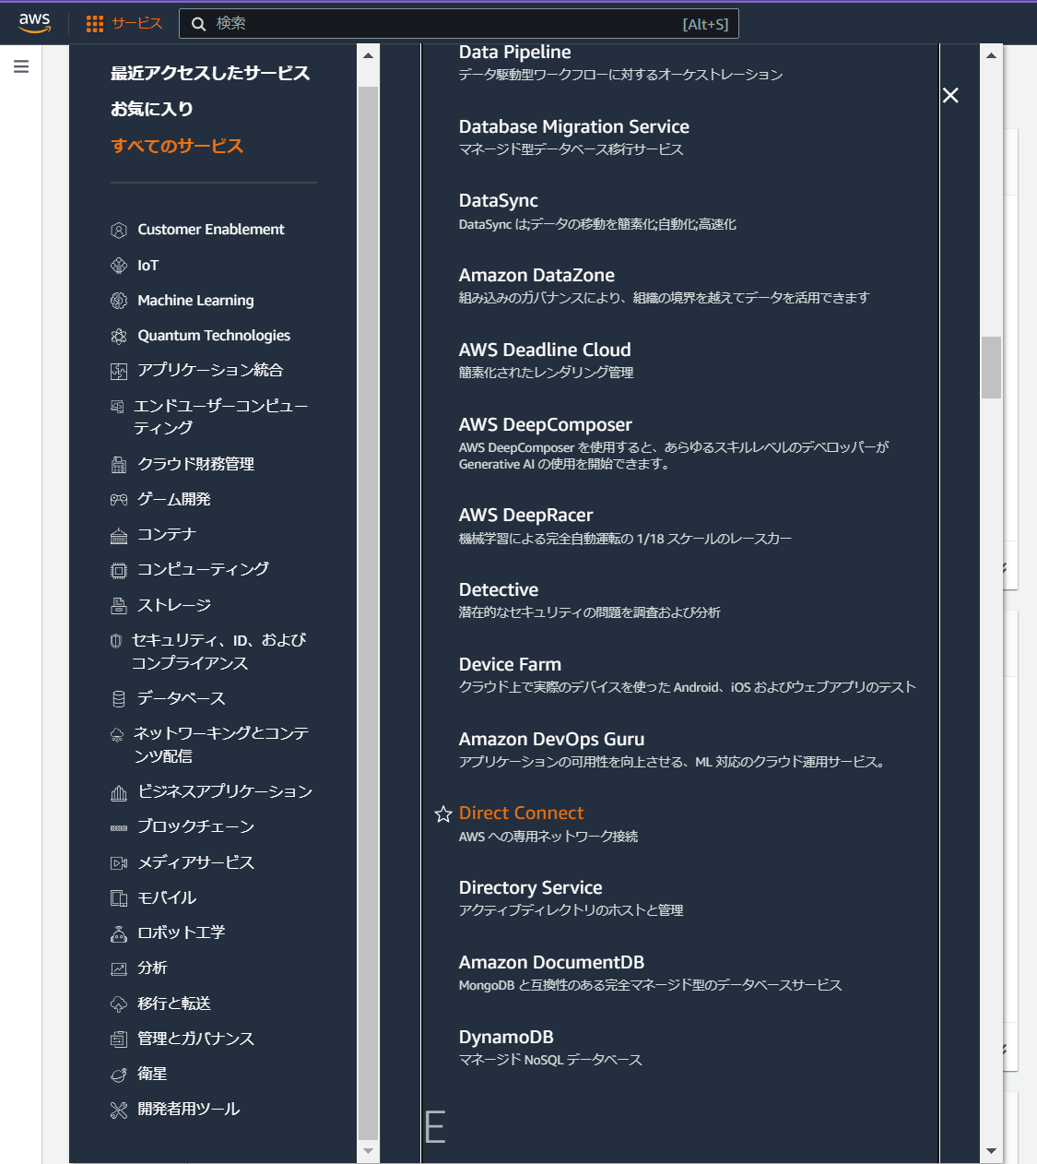

 | ２．「仮想プライベートゲートウェイ」を選択し「仮想プライベートゲートウェイを作成する」を選択します。

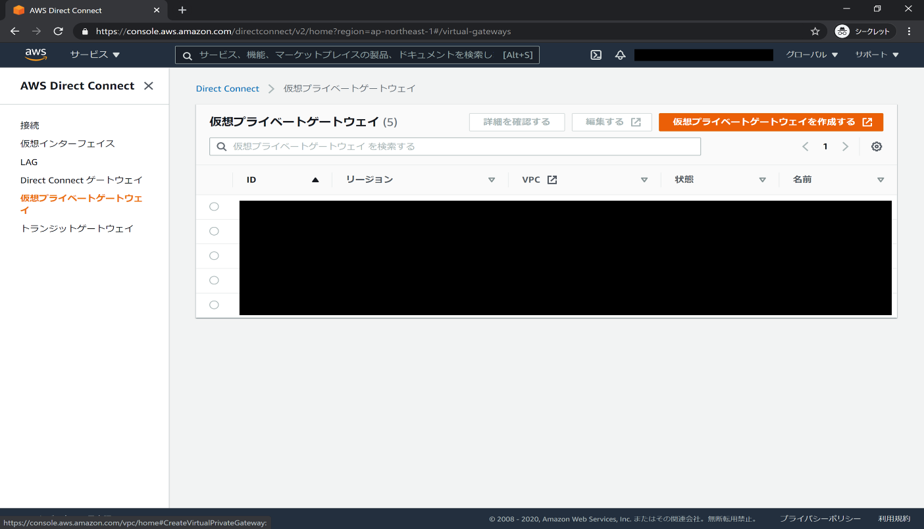

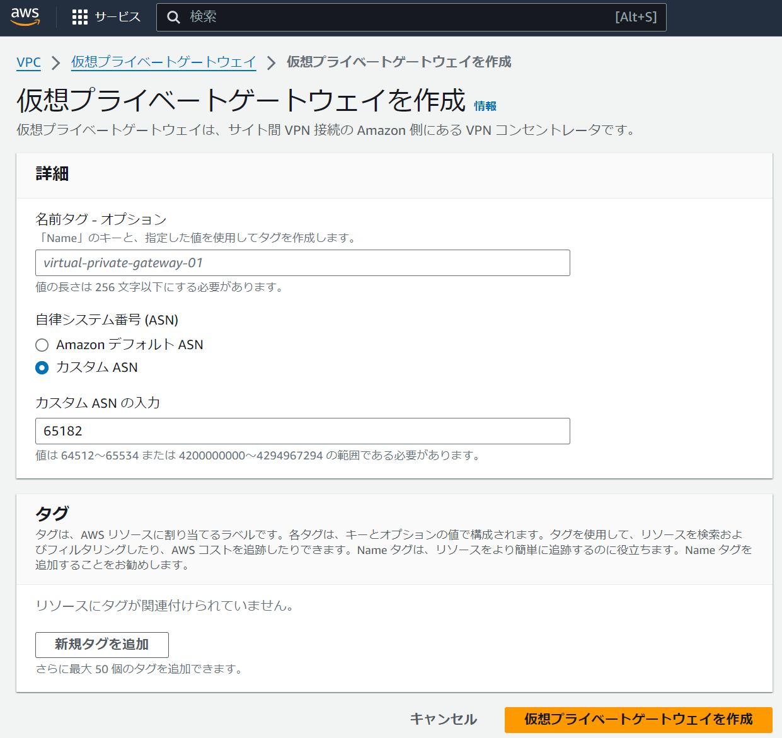
 | ３．名前タグに任意の名称を入力し、ASNは「カスタムASN」を選択し、「65182」を入力し、「仮想プライベートゲートウェイの作成」を選択します。

 | ４．作成に成功した事を確認し、作成された仮想プライベートゲートウェイID「vgw-XXXXXXXXXXXXXXXXX」を選択します。

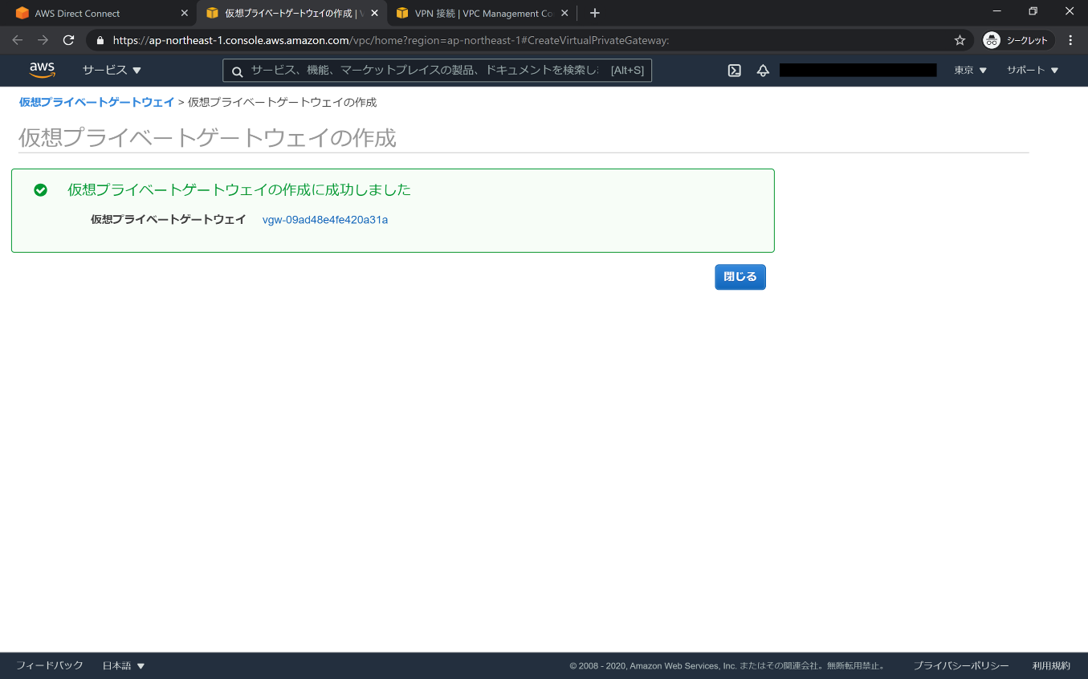

 | ５．作成した仮想プライベートゲートウェイが表示されるので、選択し、「アクション」から「VPCにアタッチ」を選択します。

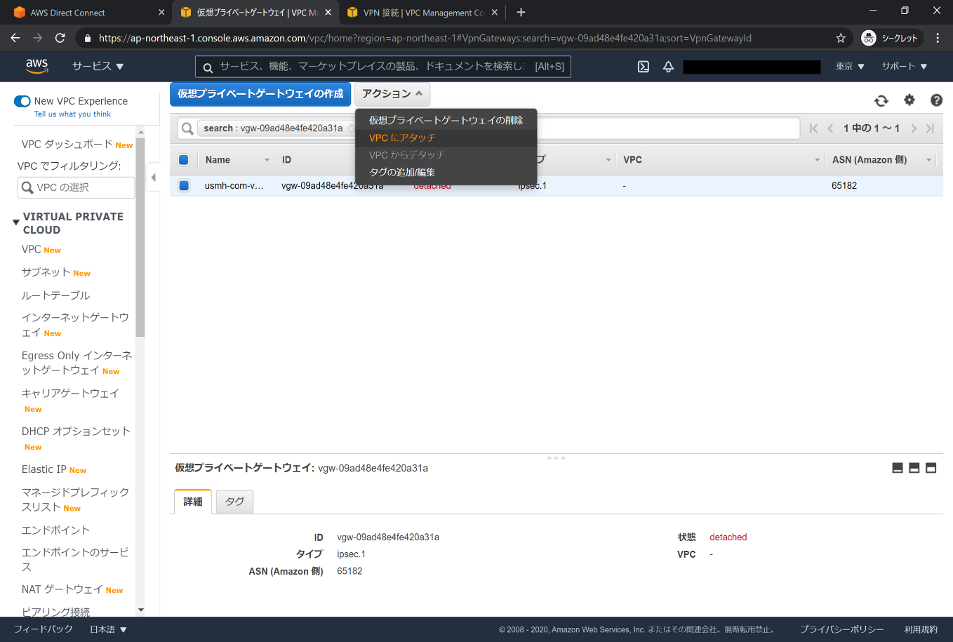

 | ６．アタッチするVPCを選択し、「はい、アタッチします」を選択します。

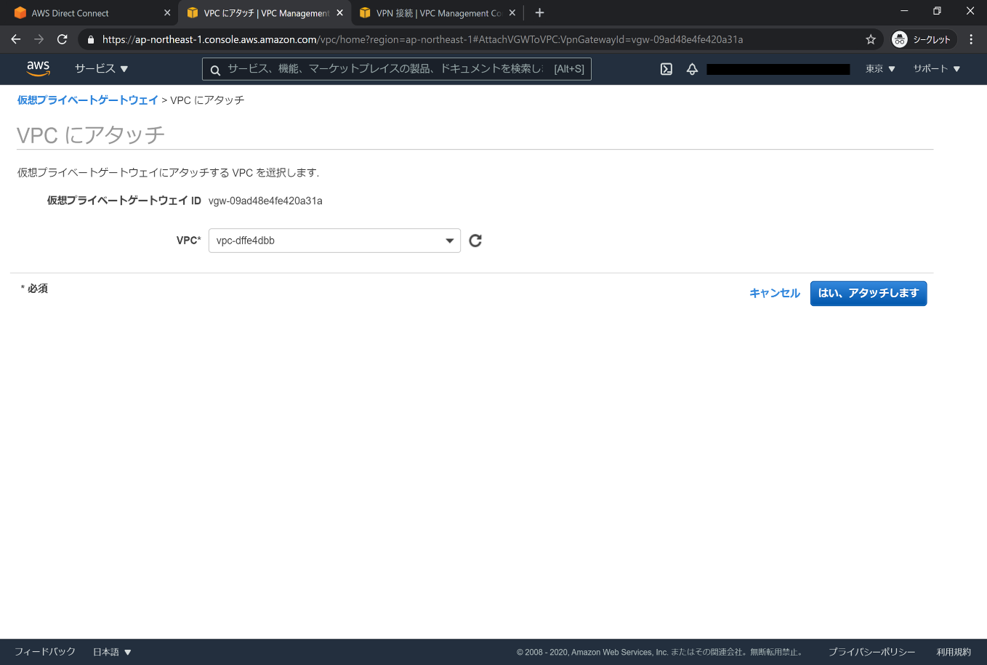

 | ７．状態が「attached」になった事を確認

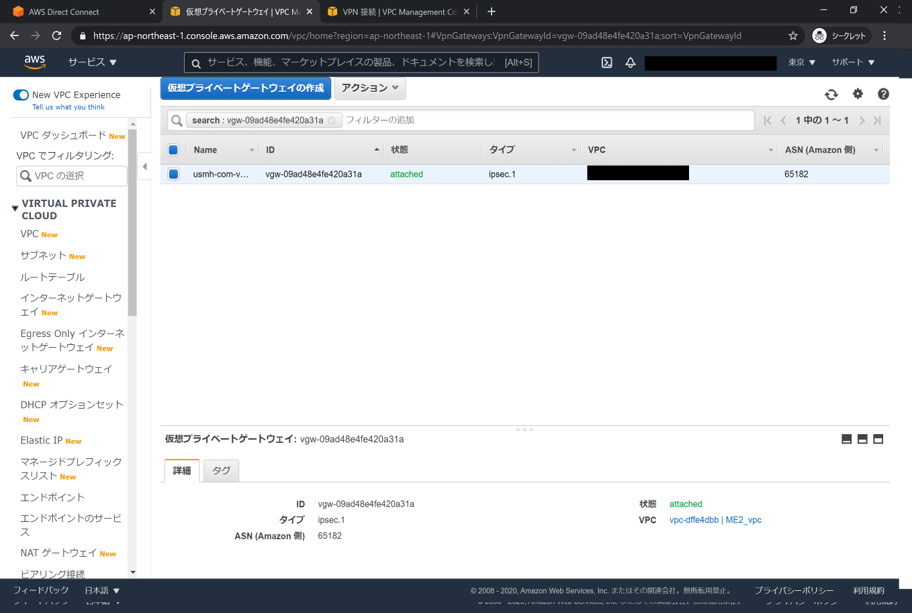

 | ８．Direct Connect画面で「仮想プライベートゲートウェイ」を選択し、作成した仮想プライベートゲートウェイのIDを選択します。

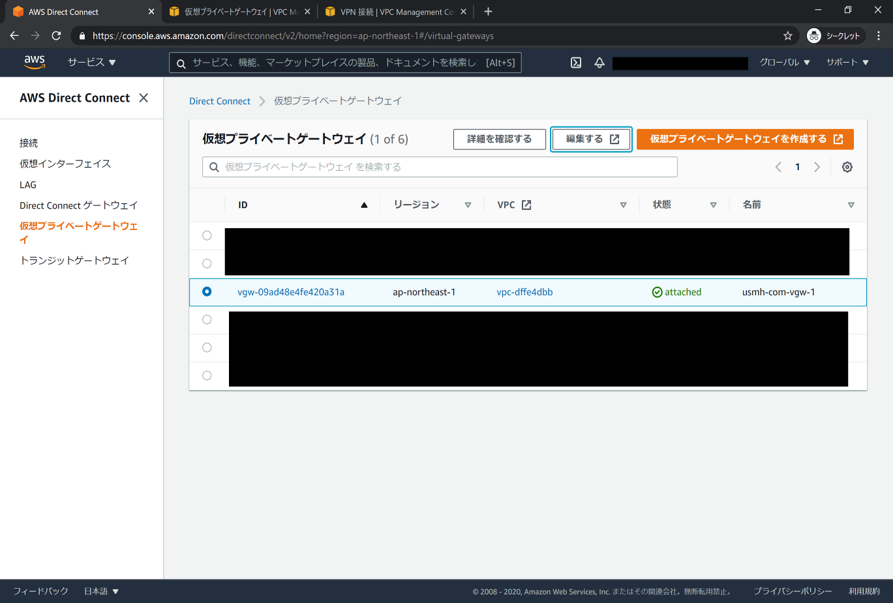

 | ９．「Direct Connect ゲートウェイの関連付け」を選択し、「Direct Connect ゲートウェイを関連付ける」を選択します。

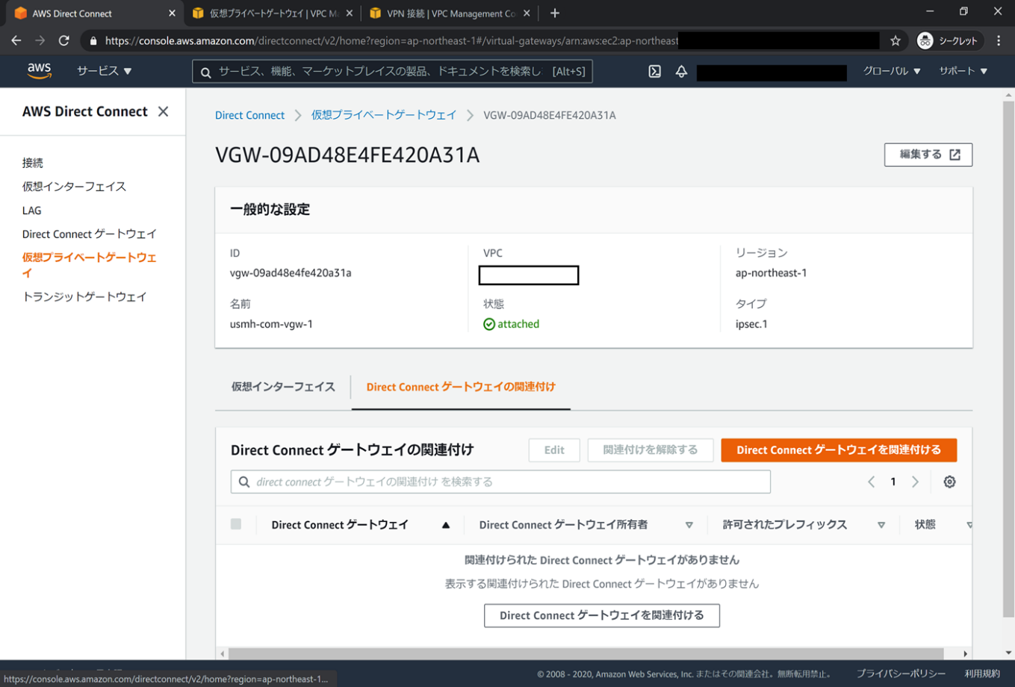

 | １０．「別のアカウント」を選択し、以下内容を記載し、「Direct Connect ゲートウェイを関連付ける」を選択します。
 |  | Direct Connect ゲートウェイ ID ： b1091dfe-901c-4aea-b447-9128c6c1b6e2
 |  | Direct Connect ゲートウェイ 所有者 ： 175872613132

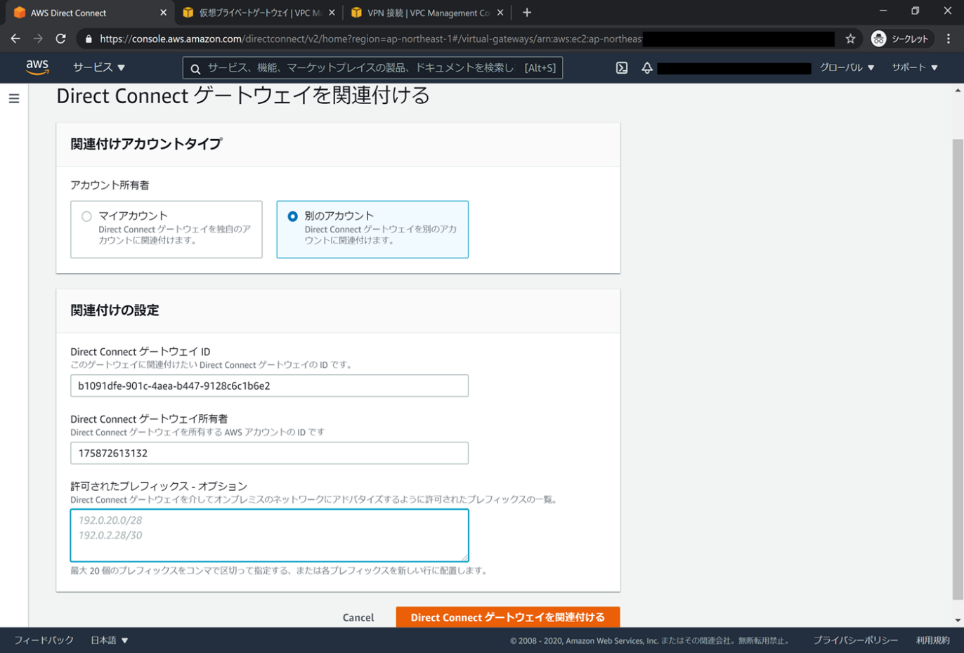

 | １１．「保留中の Direct Connect ゲートウェイ提案」に表示がある事を確認し、アカウントIDと画面に表示されたIDをご連絡下さい。
 | 頂きましたID情報を確認し、一致した申請を承認致します。

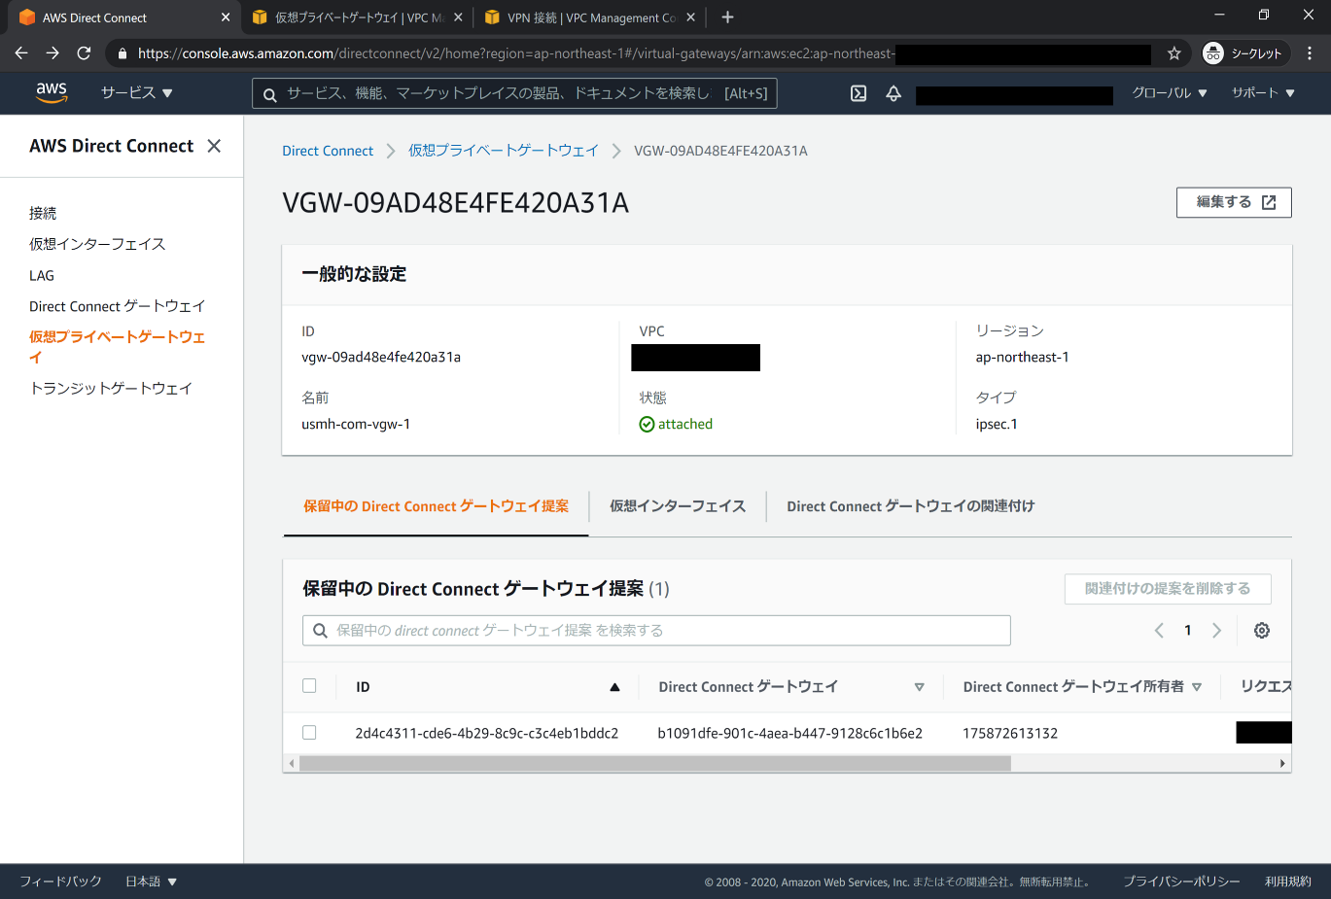

 | １２．承認が完了次第、ご連絡致しますので、「保留中のDirect Connect」がなくなり、「Direct Connect ゲートウェイの関連付け」に表示される事を確認する。

